送信フォーマットエクセル用
JOY+発注書
 |  |  |  |  |  |  |  |  | 年 月 日

 |  |  |  | ※青色の箇所は選択しその他はご記入下さい。 |  |  |  |  | 送信枚数 |  | 枚
FAX：06-6777-6255 e-mail：info@joy-tas.com |  |  |  |  |  |  | お見積り

フリガナ |  |  |  |  | TEL
お名前 |  |  |  |  | FAX
団体名
住所 | 〒
e-mail
領収書 | 希望の場合は宛名を入力ください。 |  |  |  | 宛名：
お支払方法 |  |  |  |  | お届希望日 | 月 日 （ ）
※サイズ・取替え種目・カラーを選択する商品は、ご記入漏れのないようお願い致します。下記に項目がない場合には備考欄に記入をお願い致します。
商品名 |  | 商品番号 |  |  | サイズ・セット | 取り替え種目・図柄 |  | カラー |  | 個数
 |  |  |  |  |  |  |  |  |  |  | 個
1行目
2行目
3行目
4行目
5行目
備考

商品名 |  | 商品番号 |  |  | サイズ・セット | 取り替え種目・図柄 |  | カラー |  | 個数
 |  |  |  |  |  |  |  |  |  |  | 個
1行目
2行目
3行目
4行目
5行目
備考

※彫刻内容の追加事項や連絡事項、ご質問など何かありましたら下記にご記入をお願い致します。

ジョイタス株式会社
〒543-0002 大阪市天王寺区上汐3-3-25-1F
TEL:0120-946-100 FAX:06-6777-6255
e-mail:info@joy-tas.com HP:http://www.joy-tas.com
電話受付:10:00～17:00
ホームページ・FAX・メールでのご注文は24時間受付中
※注意事項
①ご記入の際、文字は大きく、解りやすくご記入下さい。
特に彫刻文字で間違えやすい漢字例：太郎⇔太朗 高⇔髙 斉藤⇔斎藤
など、ご注意してご記入頂きますようお願い致します。
②FAX送信後、3営業日以上こちらからの連絡がない場合には再度
FAXを送信して頂くか、お電話をにてご連絡をお願い致します。
③ご記入方法など、ご不明点がありましたら
【0120-946-100】までお問い合わせ下さいませ。
JOY+発注書
 |  |  | FAX：06-6777-6255 e-mail：info@joy-tas.com

※サイズ・取替え種目・カラーを選択する商品は、ご記入漏れのないようお願い致します。下記に項目がない場合には備考欄に記入をお願い致します。
商品名 |  | 商品番号 |  |  | サイズ・セット | 取り替え種目・図柄 |  | カラー |  | 個数
 |  |  |  |  |  |  |  |  |  |  | 個
1行目
2行目
3行目
4行目
5行目
備考

商品名 |  | 商品番号 |  |  | サイズ・セット | 取り替え種目・図柄 |  | カラー |  | 個数
 |  |  |  |  |  |  |  |  |  |  | 個
1行目
2行目
3行目
4行目
5行目
備考

商品名 |  | 商品番号 |  |  | サイズ・セット | 取り替え種目・図柄 |  | カラー |  | 個数
 |  |  |  |  |  |  |  |  |  |  | 個
1行目
2行目
3行目
4行目
5行目
備考

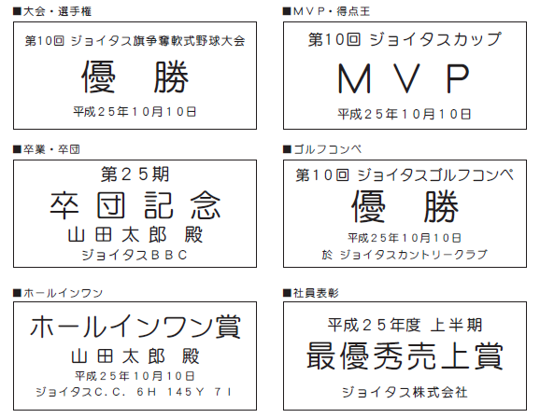
文字彫刻レイアウト見本 |  |  |  |  | 備考欄

ジョイタス株式会社
〒543-0002 大阪市天王寺区上汐3-3-25-1F
TEL:0120-946-100 FAX:06-6777-6255
e-mail:info@joy-tas.com HP:http://www.joy-tas.com
電話受付:10:00～17:00
ホームページ・FAX・メールでのご注文は24時間受付中

